Sheet2
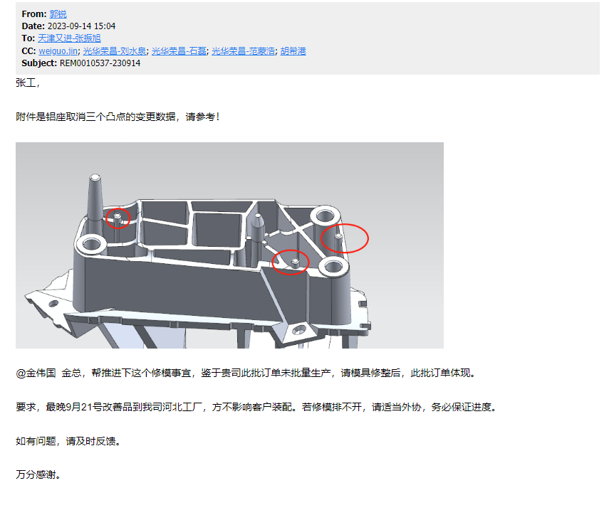
三角座设变修理加工明细
零件名称 | 加工内容 | 加工费用 | 加工时间 | 备注
滑块 | 线割镶针孔 | 550 | 2
滑块 | NC加工镶针挂台 | 550 | 1
镶针 | 研磨镶针 | 300 | 1
 | 人工费 | 600 | 1
合计 |  | 2000 |  | 税前费用
注明： | 模具整体修理费用+人工共计2000元，修理时间5天。
 |  |  | 1600含税

